Sheet1
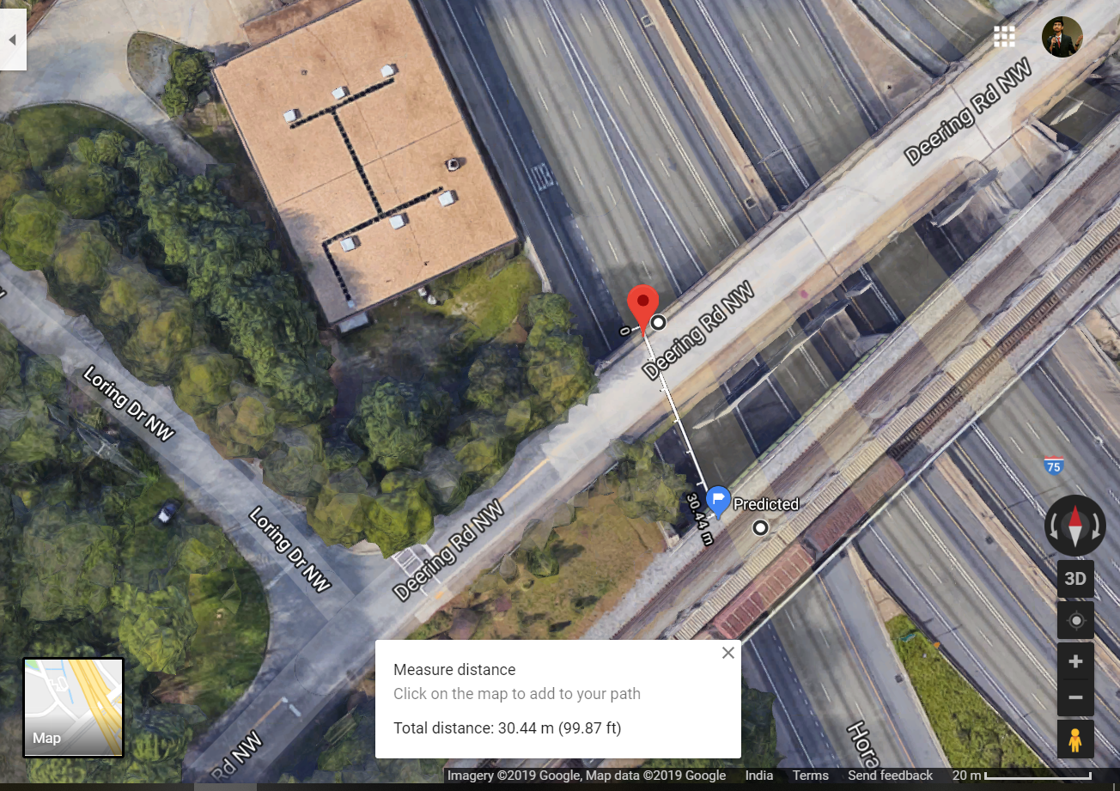
image_1 | image_2 | Predicted X | Predicted Y | Actual X | Actual Y
0018625.jpg | 0018626.jpg | 741100.00886 | 3742737.7301 | 741114.04342 | 3742737.5812
0018626.jpg | 0018627.jpg | 741099.71799 | 3742756.64 | 741114.04342 | 3742737.5812
0018627.jpg | 0018628.jpg | 741099.56112 | 3742772.493 | 741114.04342 | 3742737.5812
0018628.jpg | 0018629.jpg | 741100.99921 | 3742734.6331 | 741114.04342 | 3742737.5812
0018629.jpg | 0018630.jpg | 741100.68226 | 3742754.3817 | 741114.04342 | 3742737.5812
0018630.jpg | 0018631.jpg | 741100.56348 | 3742768.8785 | 741114.04342 | 3742737.5812
0018631.jpg | 0018632.jpg | 741101.22666 | 3742756.4783 | 741114.04342 | 3742737.5812
0018632.jpg | 0018633.jpg | 741101.16986 | 3742768.7173 | 741114.04342 | 3742737.5812
0018633.jpg | 0018634.jpg | 741102.14058 | 3742746.0198 | 741114.04342 | 3742737.5812
0018634.jpg | 0018635.jpg | 741101.57909 | 3742774.7864 | 741114.04342 | 3742737.5812
0018635.jpg | 0018636.jpg | 741102.78409 | 3742744.5035 | 741114.04342 | 3742737.5812
0018636.jpg | 0018637.jpg | 741102.22239 | 3742773.2774 | 741114.04342 | 3742737.5812
0018637.jpg | 0018638.jpg | 741103.89341 | 3742727.8441 | 741114.04342 | 3742737.5812
0018638.jpg | 0018639.jpg | 741102.41697 | 3742786.5109 | 741114.04342 | 3742737.5812
0018639.jpg | 0018640.jpg | 741104.46284 | 3742730.4048 | 741114.04342 | 3742737.5812
0018640.jpg | 0018641.jpg | 741103.62626 | 3742769.0699 | 741114.04342 | 3742737.5812
0018641.jpg | 0018642.jpg | 741104.65547 | 3742746.5656 | 741114.04342 | 3742737.5812
0018642.jpg | 0018643.jpg | 741104.3692 | 3742767.4886 | 741114.04342 | 3742737.5812
0018643.jpg | 0018644.jpg | 741105.49839 | 3742741.1588 | 741114.04342 | 3742737.5812
0018644.jpg | 0018645.jpg | 741106.20126 | 3742728.7678 | 741114.04342 | 3742737.5812
0018645.jpg | 0018646.jpg | 741105.0879 | 3742778.1221 | 741114.04342 | 3742737.5812
0018646.jpg | 0018647.jpg | 741106.94353 | 3742726.8222 | 741114.04342 | 3742737.5812
0018647.jpg | 0018648.jpg | 741107.28306 | 3742726.9198 | 741114.04342 | 3742737.5812
0018648.jpg | 0018649.jpg | 741107.25968 | 3742738.7763 | 741114.04342 | 3742737.5812
0018649.jpg | 0018650.jpg | 741106.93511 | 3742762.4464 | 741114.04342 | 3742737.5812
0018650.jpg | 0018651.jpg | 741107.98036 | 3742737.5755 | 741114.04342 | 3742737.5812
0018651.jpg | 0018652.jpg | 741107.65552 | 3742761.2212 | 741114.04342 | 3742737.5812
0018652.jpg | 0018653.jpg | 741108.70249 | 3742736.3195 | 741114.04342 | 3742737.5812
0018653.jpg | 0018654.jpg | 741108.37743 | 3742759.9749 | 741114.04342 | 3742737.5812
0018654.jpg | 0018655.jpg | 741109.42328 | 3742735.0793 | 741114.04342 | 3742737.5812
0018655.jpg | 0018656.jpg | 741110.08712 | 3742723.4316 | 741114.04342 | 3742737.5812
0018656.jpg | 0018657.jpg | 741109.13623 | 3742769.9019 | 741114.04342 | 3742737.5812
0018657.jpg | 0018658.jpg | 741110.48519 | 3742733.5886 | 741114.04342 | 3742737.5812
0018658.jpg | 0018659.jpg | 741111.13112 | 3742722.2682 | 741114.04342 | 3742737.5812
0018659.jpg | 0018660.jpg | 741111.47134 | 3742721.6954 | 741114.04342 | 3742737.5812
0018660.jpg | 0018661.jpg | 741110.65474 | 3742766.0364 | 741114.04342 | 3742737.5812
0018661.jpg | 0018662.jpg | 741112.19265 | 3742720.4347 | 741114.04342 | 3742737.5812
0018662.jpg | 0018663.jpg | 741112.53582 | 3742720.5183 | 741114.04342 | 3742737.5812
0018663.jpg | 0018664.jpg | 741112.87804 | 3742719.8886 | 741114.04342 | 3742737.5812
0018664.jpg | 0018665.jpg | 741113.21923 | 3742720.0399 | 741114.04342 | 3742737.5812
0018665.jpg | 0018666.jpg | 741113.5822 | 3742719.356 | 741114.04342 | 3742737.5812
0018666.jpg | 0018667.jpg | 741112.85587 | 3742761.5975 | 741114.04342 | 3742737.5812
0018667.jpg | 0018668.jpg | 741114.33786 | 3742717.4514 | 741114.04342 | 3742737.5812
0018668.jpg | 0018669.jpg | 741114.41659 | 3742727.5321 | 741114.04342 | 3742737.5812
0018669.jpg | 0018670.jpg | 741113.97845 | 3742760.4639 | 741114.04342 | 3742737.5812
0018670.jpg | 0018671.jpg | 741115.47688 | 3742714.6335 | 741114.04342 | 3742737.5812
0018671.jpg | 0018672.jpg | 741114.75955 | 3742759.1469 | 741114.04342 | 3742737.5812
0018672.jpg | 0018673.jpg | 741116.25675 | 3742713.3303 | 741114.04342 | 3742737.5812
0018673.jpg | 0018674.jpg | 741116.62821 | 3742713.4401 | 741114.04342 | 3742737.5812
0018674.jpg | 0018675.jpg | 741117.01911 | 3742712.7908 | 741114.04342 | 3742737.5812
0018675.jpg | 0018676.jpg | 741117.39027 | 3742712.1491 | 741114.04342 | 3742737.5812
0018676.jpg | 0018677.jpg | 741116.74779 | 3742755.0915 | 741114.04342 | 3742737.5812
0018677.jpg | 0018678.jpg | 741118.1723 | 3742710.7923 | 741114.04342 | 3742737.5812
0018678.jpg | 0018679.jpg | 741118.5437 | 3742710.9375 | 741114.04342 | 3742737.5812
0018679.jpg | 0018680.jpg | 741118.16824 | 3742742.4072 | 741114.04342 | 3742737.5812
0018680.jpg | 0018681.jpg | 741118.99808 | 3742723.3859 | 741114.04342 | 3742737.5812
0018681.jpg | 0018682.jpg | 741119.0832 | 3742735.5502 | 741114.04342 | 3742737.5812
0018682.jpg | 0018683.jpg | 741119.89231 | 3742717.8663 | 741114.04342 | 3742737.5812
0018683.jpg | 0018684.jpg | 741120.53317 | 3742706.8423 | 741114.04342 | 3742737.5812
0018684.jpg | 0018685.jpg | 741120.10146 | 3742739.5092 | 741114.04342 | 3742737.5812
0018685.jpg | 0018686.jpg | 741121.06351 | 3742715.8903 | 741114.04342 | 3742737.5812
0018686.jpg | 0018687.jpg | 741120.97111 | 3742734.4835 | 741114.04342 | 3742737.5812
0018687.jpg | 0018688.jpg | 741121.66874 | 3742721.5324 | 741114.04342 | 3742737.5812
0018688.jpg | 0018689.jpg | 741121.8389 | 3742729.9074 | 741114.04342 | 3742737.5812
0018689.jpg | 0018690.jpg | 741122.64421 | 3742712.8749 | 741114.04342 | 3742737.5812
0018690.jpg | 0018691.jpg | 741122.90178 | 3742716.8019 | 741114.04342 | 3742737.5812
0018691.jpg | 0018692.jpg | 741123.0101 | 3742727.9324 | 741114.04342 | 3742737.5812
0018692.jpg | 0018693.jpg | 741123.59837 | 3742719.0593 | 741114.04342 | 3742737.5812
0018693.jpg | 0018694.jpg | 741123.777 | 3742727.4607 | 741114.04342 | 3742737.5812
0018694.jpg | 0018695.jpg | 741124.86421 | 3742698.8468 | 741114.04342 | 3742737.5812
0018695.jpg | 0018696.jpg | 741125.25366 | 3742698.2146 | 741114.04342 | 3742737.5812
0018696.jpg | 0018697.jpg | 741125.62469 | 3742697.5566 | 741114.04342 | 3742737.5812
0018697.jpg | 0018698.jpg | 741125.99757 | 3742697.6503 | 741114.04342 | 3742737.5812
0018698.jpg | 0018699.jpg | 741126.38059 | 3742695.7865 | 741114.04342 | 3742737.5812
0018699.jpg | 0018700.jpg | 741125.5719 | 3742742.0879 | 741114.04342 | 3742737.5812
0018700.jpg | 0018701.jpg | 741127.11953 | 3742693.0779 | 741114.04342 | 3742737.5812
0018701.jpg | 0018702.jpg | 741127.44246 | 3742692.3631 | 741114.04342 | 3742737.5812
0018702.jpg | 0018703.jpg | 741126.60424 | 3742739.8872 | 741114.04342 | 3742737.5812
0018703.jpg | 0018704.jpg | 741127.72376 | 3742707.2263 | 741114.04342 | 3742737.5812
0018704.jpg | 0018705.jpg | 741127.619 | 3742725.7076 | 741114.04342 | 3742737.5812
0018705.jpg | 0018706.jpg | 741128.80138 | 3742690.1857 | 741114.04342 | 3742737.5812
0018706.jpg | 0018707.jpg | 741129.14591 | 3742689.459 | 741114.04342 | 3742737.5812
0018707.jpg | 0018708.jpg | 741128.32651 | 3742736.1652 | 741114.04342 | 3742737.5812
0018708.jpg | 0018709.jpg | 741129.85346 | 3742687.1681 | 741114.04342 | 3742737.5812
0018709.jpg | 0018710.jpg | 741130.15992 | 3742687.2045 | 741114.04342 | 3742737.5812
0018710.jpg | 0018711.jpg | 741129.66579 | 3742721.6574 | 741114.04342 | 3742737.5812
0018711.jpg | 0018712.jpg | 741130.47974 | 3742701.2855 | 741114.04342 | 3742737.5812
0018712.jpg | 0018713.jpg | 741130.12545 | 3742730.8419 | 741114.04342 | 3742737.5812
0018713.jpg | 0018714.jpg | 741131.5164 | 3742685.1182 | 741114.04342 | 3742737.5812
0018714.jpg | 0018715.jpg | 741131.84379 | 3742684.3127 | 741114.04342 | 3742737.5812
0018715.jpg | 0018716.jpg | 741132.16805 | 3742684.4512 | 741114.04342 | 3742737.5812
0018716.jpg | 0018717.jpg | 741132.49589 | 3742683.649 | 741114.04342 | 3742737.5812
0018717.jpg | 0018718.jpg | 741132.82159 | 3742683.7585 | 741114.04342 | 3742737.5812
0018718.jpg | 0018719.jpg | 741133.16668 | 3742683.0077 | 741114.04342 | 3742737.5812
0018719.jpg | 0018720.jpg | 741133.51047 | 3742682.2756 | 741114.04342 | 3742737.5812
0018720.jpg | 0018721.jpg | 741133.60735 | 3742692.1524 | 741114.04342 | 3742737.5812
0018721.jpg | 0018722.jpg | 741134.13167 | 3742682.4172 | 741114.04342 | 3742737.5812
0018722.jpg | 0018723.jpg | 741133.676 | 3742720.9417 | 741114.04342 | 3742737.5812
0018723.jpg | 0018724.jpg | 741134.83746 | 3742680.0902 | 741114.04342 | 3742737.5812
0018724.jpg | 0018725.jpg | 741134.95218 | 3742690.0255 | 741114.04342 | 3742737.5812
0018725.jpg | 0018726.jpg | 741134.93813 | 3742708.0971 | 741114.04342 | 3742737.5812
0018726.jpg | 0018727.jpg | 741135.83675 | 3742678.7381 | 741114.04342 | 3742737.5812
0018727.jpg | 0018728.jpg | 741136.16248 | 3742678.8543 | 741114.04342 | 3742737.5812
0018728.jpg | 0018729.jpg | 741136.45758 | 3742679.2978 | 741114.04342 | 3742737.5812
0018729.jpg | 0018730.jpg | 741136.59161 | 3742687.4054 | 741114.04342 | 3742737.5812
0018730.jpg | 0018731.jpg | 741136.46076 | 3742711.5929 | 741114.04342 | 3742737.5812
0018731.jpg | 0018732.jpg | 741137.36516 | 3742677.9587 | 741114.04342 | 3742737.5812
0018732.jpg | 0018733.jpg | 741137.51477 | 3742686.0796 | 741114.04342 | 3742737.5812
0018733.jpg | 0018734.jpg | 741137.46265 | 3742707.9866 | 741114.04342 | 3742737.5812
0018734.jpg | 0018735.jpg | 741138.27597 | 3742677.43 | 741114.04342 | 3742737.5812
0018735.jpg | 0018736.jpg | 741138.58085 | 3742676.6948 | 741114.04342 | 3742737.5812
0018736.jpg | 0018737.jpg | 741138.88434 | 3742676.7895 | 741114.04342 | 3742737.5812
0018737.jpg | 0018738.jpg | 741139.18952 | 3742676.0672 | 741114.04342 | 3742737.5812
0018738.jpg | 0018739.jpg | 741139.38025 | 3742683.0437 | 741114.04342 | 3742737.5812
0018739.jpg | 0018740.jpg | 741139.43239 | 3742701.4886 | 741114.04342 | 3742737.5812
0018740.jpg | 0018741.jpg | 741140.10534 | 3742675.5311 | 741114.04342 | 3742737.5812
0018741.jpg | 0018742.jpg | 741140.41162 | 3742674.8271 | 741114.04342 | 3742737.5812
0018742.jpg | 0018743.jpg | 741140.71852 | 3742674.8809 | 741114.04342 | 3742737.5812
0018743.jpg | 0018744.jpg | 741140.91653 | 3742682.3653 | 741114.04342 | 3742737.5812
0018744.jpg | 0018745.jpg | 741141.12717 | 3742690.7337 | 741114.04342 | 3742737.5812
0018745.jpg | 0018746.jpg | 741141.56725 | 3742679.3222 | 741114.04342 | 3742737.5812
0018746.jpg | 0018747.jpg | 741141.70632 | 3742694.3229 | 741114.04342 | 3742737.5812
0018747.jpg | 0018748.jpg | 741142.25503 | 3742672.9408 | 741114.04342 | 3742737.5812
0018748.jpg | 0018749.jpg | 741142.50171 | 3742677.9859 | 741114.04342 | 3742737.5812
0018749.jpg | 0018750.jpg | 741142.84926 | 3742673.8368 | 741114.04342 | 3742737.5812
0018750.jpg | 0018751.jpg | 741143.16611 | 3742673.1457 | 741114.04342 | 3742737.5812
0018751.jpg | 0018752.jpg | 741143.47611 | 3742672.4483 | 741114.04342 | 3742737.5812
0018752.jpg | 0018753.jpg | 741143.78028 | 3742672.5174 | 741114.04342 | 3742737.5812
0018753.jpg | 0018754.jpg | 741144.09162 | 3742672.5765 | 741114.04342 | 3742737.5812
0018754.jpg | 0018755.jpg | 741144.37604 | 3742675.3352 | 741114.04342 | 3742737.5812
0018755.jpg | 0018756.jpg | 741144.69976 | 3742672.7147 | 741114.04342 | 3742737.5812
0018756.jpg | 0018757.jpg | 741144.99753 | 3742675.0908 | 741114.04342 | 3742737.5812
0018757.jpg | 0018758.jpg | 741145.30239 | 3742673.4997 | 741114.04342 | 3742737.5812
0018758.jpg | 0018759.jpg | 741145.58199 | 3742672.5718 | 741114.04342 | 3742737.5812
0018759.jpg | 0018760.jpg | 741145.85744 | 3742671.795 | 741114.04342 | 3742737.5812
0018761.jpg | 0018762.jpg | 741146.4075 | 3742673.545 | 741114.04342 | 3742737.5812
0018762.jpg | 0018763.jpg | 741146.68604 | 3742672.3524 | 741114.04342 | 3742737.5812
0018763.jpg | 0018764.jpg | 741146.96398 | 3742672.2635 | 741114.04342 | 3742737.5812
0018764.jpg | 0018765.jpg | 741147.22938 | 3742674.5122 | 741114.04342 | 3742737.5812
0018765.jpg | 0018766.jpg | 741147.52735 | 3742668.3666 | 741114.04342 | 3742737.5812
0018766.jpg | 0018767.jpg | 741147.79831 | 3742670.0683 | 741114.04342 | 3742737.5812
0018767.jpg | 0018768.jpg | 741148.05488 | 3742671.3557 | 741114.04342 | 3742737.5812
Predicted (Blue) Original (Organge)
 | Average | 741124.32261 | 3742712.3284

